Edificios 1
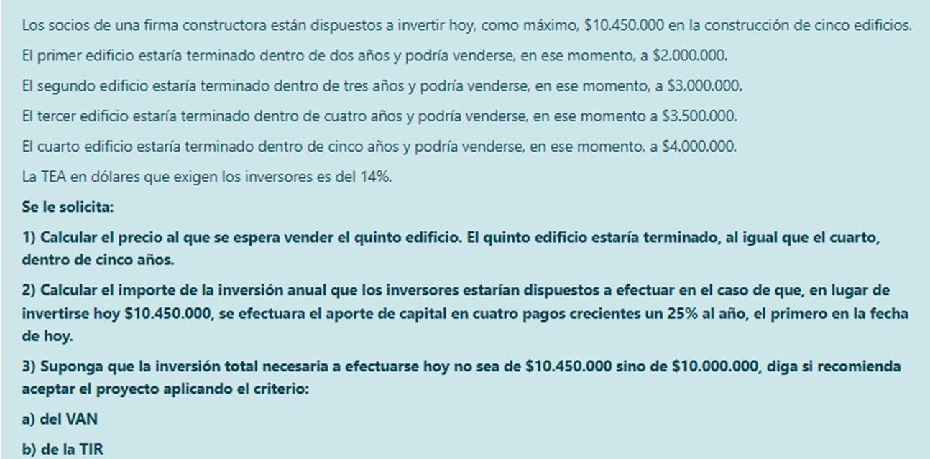

 | Año | Flujos de Fondos
 | 0 | -$ 10,450,000.00
 | 1 | 0
 | 2 | $ 2,000,000.00
 | 3 | $ 3,000,000.00
 | 4 | $ 3,500,000.00
 | 5 | $ 4,000,000.00 | + | X

1) | $ 10,450,000.00 | es el valor actual de los cinco precios de venta, incluyendo el que es incógnita

 | El valor en el momento 5 es: |  | $ 20,120,582.39

 | X es la diferencia entre |  | $ 20,120,582.39 | y el valor en el momento 5 de los otros cuatro edificios

 | Valor en el momento 5 de los otros cuatro edificios: |  |  | $ 14,851,888.00

 | Entonces, X = | $ 5,268,694.39

2) | Para calcular C1, debo tener el VA un año antes de dicha cuota.
 | Por lo que debo descontar el VA un año
 | VA 0 = VA 1 /(1+0,14) = |  | $ 9,166,666.67

 | VA 1 = | $ 10,450,000.00
 | VA 0 = | $ 9,166,666.67

 | i = 0,14 |  |  | C1 = | $ 2,263,331.35
 | g = 0,25 |  |  | C2 = | $ 2,829,164.19
 | n = 4 |  |  | C3 = | $ 3,536,455.24
 |  |  |  | C4 = | $ 4,420,569.05

 |  |  |  | Control:
 |  |  |  | VA = | $ 9,166,666.67

3) | VAN = valor - precio = |  | $ 10,450,000.00 | - | $ 10,000,000.00 | = | $ 450,000.00

 | Año | Flujos de Fondos |  | Criterio del VAN: dado que el VAN es positivo, se recomienda aceptar el proyecto
 | 0 | -$ 10,000,000.00
 | 1 | 0 |  | Criterio de la TIR: | dado que la TIR es mayor que el costo de oportunidad ( |  |  | 15.27% | > | 14% )
 | 2 | $ 2,000,000.00 |  | y dado que se trata de un proyecto de inversión simple, se recomienda aceptar el proyecto.
 | 3 | $ 3,000,000.00
 | 4 | $ 3,500,000.00
 | 5 | $ 9,268,694.39
 | TIR = | 15.27%

Edificios 2
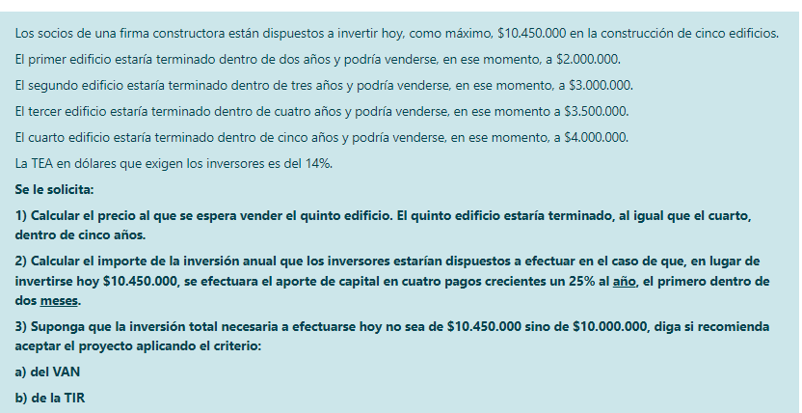

 | Año | Flujos de Fondos
 | 0 | -$ 10,450,000.00
 | 1 | 0
 | 2 | $ 2,000,000.00
 | 3 | $ 3,000,000.00
 | 4 | $ 3,500,000.00
 | 5 | $ 4,000,000.00 | + | X

1) | $ 10,450,000.00 | es el valor actual de los cinco precios de venta, incluyendo el que es incógnita

 | El valor en el momento 5 es: |  | $ 20,120,582.39

 | X es la diferencia entre |  | $ 20,120,582.39 | y el valor en el momento 5 de los otros cuatro edificios

 | Valor en el momento 5 de los otros cuatro edificios: |  |  | $ 14,851,888.00

 | Entonces, X = | $ 5,268,694.39

2) | Para calcular C1, debo tener el VA un año antes de dicha cuota.
 | Por lo que debo descontar el VA 10 meses.
 | VA 0 = 10.450.000 /(1+0,14)^(10/12) = |  | $ 9,369,050.52

 | VA 0 = | $ 9,369,050.52

 | i = 0,14 |  |  | C1 = | $ 2,313,301.73
 | g = 0,25 |  |  | C2 = | $ 2,891,627.16
 | n = 4 |  |  | C3 = | $ 3,614,533.95
 |  |  |  | C4 = | $ 4,518,167.43

 |  |  |  | Control:
 |  |  |  | VA = | $ 9,369,050.52

3) | VAN = valor - precio = |  | $ 10,450,000.00 | - | $ 10,000,000.00 | = | $ 450,000.00

 | Año | Flujos de Fondos |  | Criterio del VAN: dado que el VAN es positivo, se recomienda aceptar el proyecto
 | 0 | -$ 10,000,000.00
 | 1 | 0 |  | Criterio de la TIR: | dado que la TIR es mayor que el costo de oportunidad ( |  |  | 15.27% | > | 14% )
 | 2 | $ 2,000,000.00 |  | y dado que se trata de un proyecto de inversión simple, se recomienda aceptar el proyecto.
 | 3 | $ 3,000,000.00
 | 4 | $ 3,500,000.00
 | 5 | $ 9,268,694.39
 | TIR = | 15.27%

Ecuaciones 1


